Sheet1
Scene No. | 10
Quest Title | 维安的料理
Quest Log | 完成任务
Map No. | 21
 | 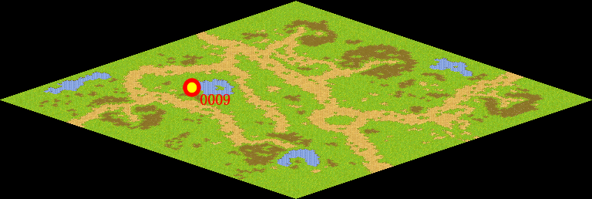
NPC No. | 9
Condition
Dialog | 你刚刚经历了一场恶战，先休息一下，然后，再来我这里吧。我会给你新的任务。
Select | 1：完成，2：取消
Result | 1 :关闭对话框 消除Qlog-0215-009 , 2 : 关闭对话框

ScriptFile | Qlog-0215-010.scr
 | Q0009-0215-010.scr

